Sheet1
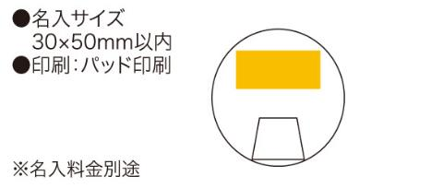
提 案 書

ポータブル・ピルケース |  | 参考上代 | ¥130 | 販売価格
 |  | （税別） |  | （税別）
【JAN】 | 4562121883390
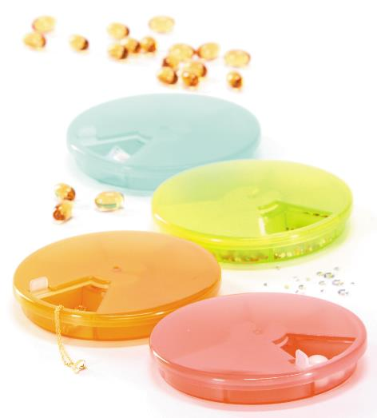 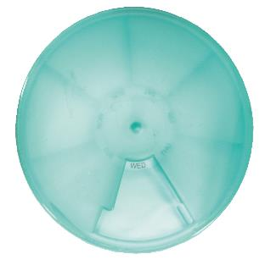  |  |  | 【商品番号】 6030 【本体サイズ】 φ90×13mm・24ｇ 【パッケージサイズ】 92×92×20mm・35ｇ 【個装形態】 化粧箱入 【色・柄】 ラズベリー・ミント・オレンジ・グリーン（色指定不可） 【材質】 ポリプロピレン 【入数】 240 【商品説明】 お薬はもちろんちいさなものの保管にも便利なピルケース 【生産国】 中国

